关系图
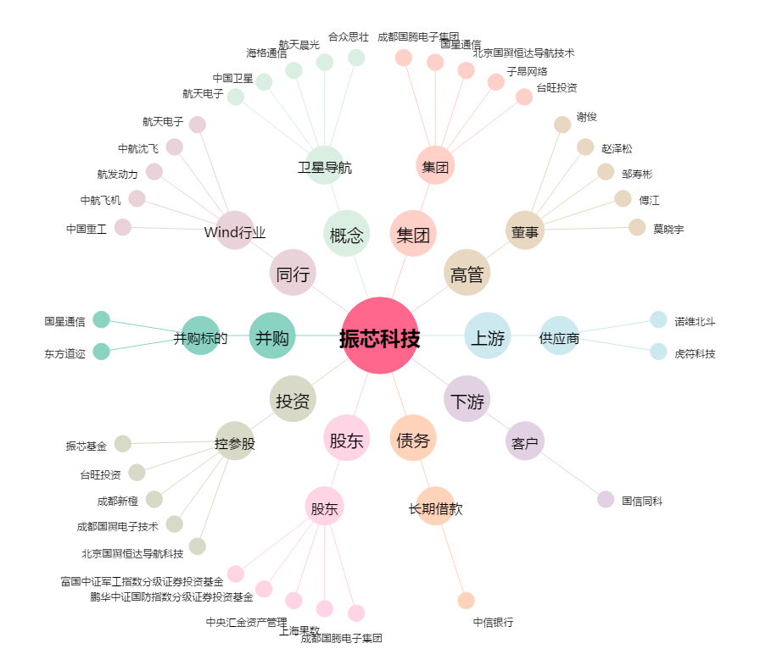
振芯科技[300101.SZ] - 关系概览图

